Solicitud gráfica
 | Área: | Matemáticas |  |  | Fecha:
 | Grado: | 9 |  |  | 2016-04-10
 | Título del tema: | ¿Cómo realizar demostraciones? |  |  | ¿Cuaderno de estudio o recurso? | Recurso
 | Editor: | Elsa Galindo |  |  | Motor del recurso | F7B

 | Código guión o recurso: | MA_09_09_REC80 | ← Para determinar este código, visite la hoja de Ayuda
 |  |  |  |  | ESPECIFICACIÓN DE ARCHIVOS A ENTREGAR
Núm. | Archivo Shutterstock o ruta en web | Imagen para: | Tipo | Ubicación de la imagen en el recurso F7B | Nombre imagen SMALL | Tamaño imagen SMALL | Nombre imagen ZOOM | Tamaño imagen ZOOM | Descripción | Observaciones
IMG01 | 111552704 | Recurso F7B | Fotografía | Inicio (cuadrado) | MA_09_09_REC80_IMG01.jpg | 350 x 350 px |  |  |  | 
IMG02 | 304274354 | Recurso F7B | Fotografía | Inicio (cuadrado) | MA_09_09_REC80_IMG02.jpg | 350 x 350 px |  |  |  | 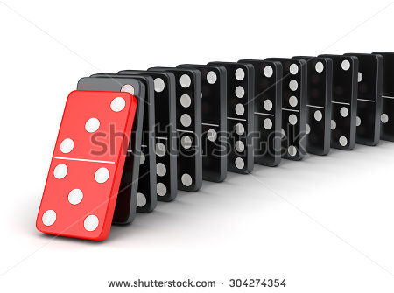
IMG03 | 347003621 | Recurso F7B | Fotografía | Inicio (cuadrado) | MA_09_09_REC80_IMG03.jpg | 350 x 350 px |  |  |  | 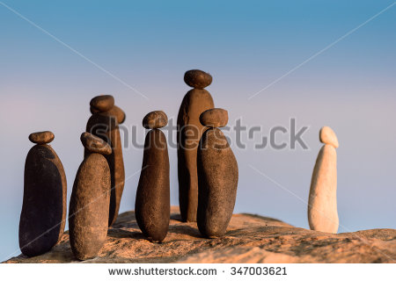
IMG04 | 238553587 | Recurso F7B | Fotografía | Contenido | MA_09_09_REC80_IMG04n.jpg | 320 x 480 px | MA_09_09_REC80_IMG04a.jpg | 800 x 458 px |  | 
IMG05 | ver observaciones | Recurso F7B | Ilustración | Contenido | MA_09_09_REC80_IMG05n.jpg | 320 x 480 px | MA_09_09_REC80_IMG05a.jpg | 800 x 458 px | De la carpeta de fórmulas: Fórmula 01
IMG06 | 55516681 | Recurso F7B | Fotografía | Contenido | MA_09_09_REC80_IMG06n.jpg | 320 x 480 px | MA_09_09_REC80_IMG06a.jpg | 800 x 458 px |  | 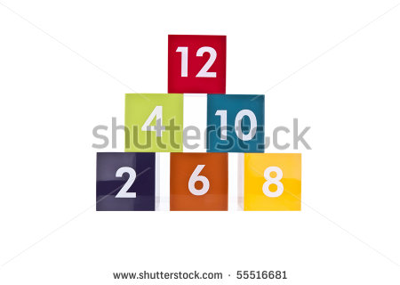
IMG07 | ver observaciones | Recurso F7B | Ilustración | Contenido | MA_09_09_REC80_IMG07n.jpg | 320 x 480 px | MA_09_09_REC80_IMG07a.jpg | 800 x 458 px | de la carpeta de fórmulas: Fórmula 02
IMG08 | 141828415 | Recurso F7B | Ilustración | Contenido | MA_09_09_REC80_IMG08n.jpg | 320 x 480 px | MA_09_09_REC80_IMG08a.jpg | 800 x 458 px |  | 

